상품제안서
[국내제작] madeU 아이스쿨스카프-컬러 | 상품코드: F13049

 |  |  |  |  |  |  | 02-412-0044 | www.easy1.co.kr
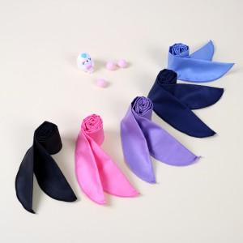

【상세/제작정보】 | 여름을 즐겁게 보내는 방법

【인쇄/포장옵션】 | 실크 / OPP(비닐)

【공급단가】 | 수량 | 100~ | 300~ | 500~ | 1,000~ | 3,000~
*VAT별도 | 단가 | 2,080원 | 2,040원 | 2,000원 | 1,920원 | 1,840원

【상품 URL】 | https://easy1.co.kr:443/src/goods_detail.php?gdno=13049

